01.Start
 | Chào Mừng Bạn Đã Sử Dụng TaxiNet
 | Image hướng giới thiệu về TaxiNet

 | << Trước | Sau>>

Bỏ Qua Bước Này Để Bắt Đầu

Business Rules
STT | Description
1 | Khi người dùng lựa chọn "Icon" của ứng dụng và khởi tạo lần đầu tiên thì màn hình này sẽ được khởi động
2 | Khi người dùng tay trượt trên màn hình thì màn hình chuyển sang một slide khác tuần tự theo các tài liệu hướng dẫn sử dụng phần mềm.

02.Login
 | TAXINET

 | Email:

Đăng nhập
 | Mật khẩu:
 |  |  | Nếu login bằng tk Face thì kô cần xác nhận, nếu bằng số đt thì gửi mã xác nhận cho người dùng.
 |  |  | Làm chi tiết hơn màn hình đăng kí cho lái xe, cho người dùng

 | Đăng Ký | Quên Mật Khẩu

Business Rules
STT | Description
1 | Khi người dùng lựa chọn "Đăng Nhập" nếu người dùng chưa nhập tài khoản hoặc mật khẩu. Phần mềm cần hiển thị thông báo có ID: CMS001
2 | Khi người dùng lựa chọn "Đăng Ký" phần mềm sẽ hiển thị màn hình Register

03.Home
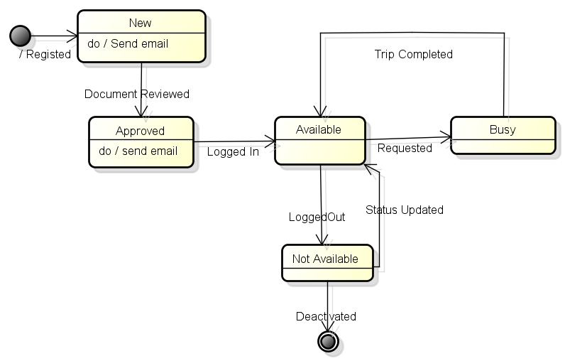
 | (Menu Icon) | TAXINET |  | (Services) | (Menu Icon) | TAXINET |  | (Services) | (Menu Icon) | TAXINET |  | (Services)
 |  | Screen Name |  |  |  | Screen Name |  |  |  | Screen Name
 |  | vị trí khách đang đứng |  |  |  | vị trí khách đang đứng |  |  |  | vị trí khách đang đứng

 |  |  | Bản đồ hiển thị vị trí Taxi đang đứng |  |  |  | Bản đồ hiển thị vị trí Taxi đang đứng |  |  |  | Bản đồ hiển thị vị trí Taxi đang đứng

 |  | Tên Khách Hàng có yêu cầu |  |  |  | Tên Khách Hàng có yêu cầu
 |  | ĐT:091220003 |  | icon |  | ĐT:091220003 |  | icon
 | Anh | Địa chỉ: |  |  | Anh | Địa chỉ: |  |  | Anh | Tên Khách Hàng có yêu cầu
 |  | Chấp Nhận |  | Từ Chối |  | Đã Đón Khách |  | Hủy Chuyến |  | Đã Trả Khách

 |  | Hình A |  |  |  | Hình B |  |  |  | Hình C

Business Rules
STT | Description
1 | Khi khách hàng gửi yêu cầu đến lái xe, màn hình sẽ hiển thị vị trí của khách hàng có yêu cầu xe. Đồng thời hiển thị thông tin khách hàng gồm (ảnh nếu có, tên, địa chỉ) cùng với 2 nút "Chấp Nhận" hoặc "Từ Chối"
2 | Nếu lái xe từ chối, giao dịch này vẫn được ghi lại nhưng với trạng thái là "Không Chấp Nhận". Trạng thái của lái xe sẽ được chuyển về trạng thái "Không Phục Vụ". Một thông báo được gửi cho người gọi xe
3 | Nếu lái xe lựa chọn chấp nhận, hệ thống sẽ hiển thị đường đi từ vị trí lái xe đang đứng đến vị trí của người đi xe. Đồng thời gửi một thông báo cho người đi xe. Trong trạng thái này thì vị trí của lái xe cũng được cập nhật 5 phút 1 lần
4 | Khi lái xe đang ở màn hình này, thì vị trí của lái xe được gửi về hệ thống trung tâm cứ sau 5' một lần
4 | Khi lái xe mở màn hình thì sẽ hiển thị vị trí của lái xe và bản đồ xung quanh vị trí đó 20km
5 | Khi có khách hàng gửi yêu gọi xe, kèm theo thông báo trên màn hình thì sẽ có bản nhạc gọi sẽ được phát để báo cho lái xe
6 | Ngôn ngữ của màn hình được điều chỉnh theo ngôn ngữ mà lái xe lựa chọn lúc đăng ký.
7 | Khi lái xe đang ở màn hình này thì ứng dụng vẫn được chạy khi SmartPhone chuyển sang chế độ standby và hiển thị thông báo khi khách hàng gọi đến
8 | Khi lái xe lựa chọn biểu tượng bên trái, phần mềm hiển thị menu cho phép lái xe thực hiện các tác vụ trên menu
9 | Khi lái xe lựa chọn biểu tượng bên phải, phần mềm phải hiển thị service cho phép lái xe lựa chọn dịch vụ khác
10 | Khi lái xe chấp nhận yêu cầu, trạng thái của lái xe sẽ chuyển sang "Busy", và trạng của request (Trip) sẽ là "Picking". Task bar yêu cầu của người đi xe sẽ được hiển thị kèm theo nút "Đã Đón Khách" và "Khách Hủy " đến khi nào lái xe đưa khách đến nơi đón
11 | Khi lái xe xác nhận đã đón khách, trạng thái của yêu cầu (Trip) sẽ chuyển sang "Picked", màn hình hiển thị thông tin thanh toán (dạng popup) được hiện ra - thông tin về số tiền quãng đường sẽ được tự động cập nhật sau 20 giây
12 | Task bar thông tin người đi xe sẽ được hiển thị kèm theo thông báo "ĐÃ TRẢ KHÁCH " (Hình C) sau khi lái xe chọn nút "Thanh Toán" trên màn hình thanh toán

Sơ đồ trạng thái của Trip
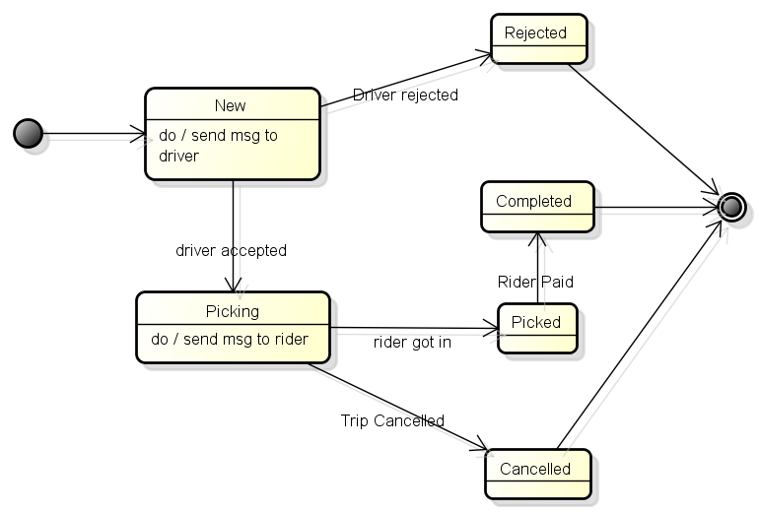

Sơ Đồ Trạng Thái của Driver

04.Payment
 | (Menu Icon) | TAXINET |  | (Services)
 |  | Screen Name
 |  | vị trí khách đang đứng |  |  | Hóa Đơn Thanh Toán
 |  |  |  |  | Tên Khách Hàng:
 |  |  |  |  | Tài Khoản:
 |  |  |  |  | Địa điểm đi:

 |  |  |  |  | Địa điểm đến:
 |  |  |  |  | Quãng đường ước tính (KM):
 |  |  | Bản đồ hiển thị vị trí Taxi đang đứng |  | Quảng đường thực tế (KM):
 |  |  |  |  | Tổng Phí: 230000VND
 |  |  |  |  | Hình thức thanh toán: | trực tiếp
Thanh Toán

 | Anh | Tên Khách Hàng có yêu cầu
 |  | Chấp Nhận |  | Từ Chối

Business Rules
STT | Description
1 | Tổng phí sẽ được tính dựa trên bảng giá và số KM thực tế
2 | Số KM thực tế mặc định là số KM ước tính, lái xe taxi có thể điều chỉnh theo công tơ của đồng hồ
3 | Địa điểm đến được tự động cập nhật dựa trên vị trí lái xe trả khách (khách xuống). Nếu không tự động xác định được địa chỉ, cho phép lái xe cập nhật
4 | Số KM ước tính dựa trên vị trí xác định được khi lái xe xác nhận đã đón khách và vị trí trả khách.
4 | Khi lái xe lựa chọn vào nút "Thanh Toán" hệ thống sẽ cập nhật thông tin thanh toán vào cơ sở dữ liệu. Và chuyến đi được cập nhật là đã hoàn thành và gửi một hóa đơn cho người đi xe vào địa chỉ email
5
6
7
8
9
10
11

05.Profile
QUAY LẠI |  |  | HỒ SƠ |  | SỬA

 | Ảnh |  |  | Thắng

 |  |  |  | Nguyễn Văn
 | TÀI KHOẢN

 | Email:

 | Di Động:
 | Mật Khẩu:
 | Số dư tài khoản: 50000VNĐ

 | ĐỊA ĐIỂM THƯỜNG DÙNG

i
i
 | Incon | Thêm nhà riêng >
 | Icon | Thêm Công Việc >
 | THÔNG TIN CÔNG TY >
Đăng Xuất

Business Rules
STT | Description
1 | Khi người dùng lựa chọn "Đăng Ký" nếu người dùng chưa nhập thông tin thanh toán. Phần mềm cần hiển thị thông báo có ID: CMS002 cho các trường bắt buộc mà chưa nhập thông tin. Sau khi đăng ký thành công, màn hình Home sẽ hiển thị lên
2 | Khi người dùng lựa chọn "Điều Khoản Sử Dụng" phần mềm sẽ hiển thị màn hình "Terms & Conditions"
3 | Khi người dùng lựa chon nút "Thêm", phần mềm sẽ thêm một dòng mới cho phép người dùng thêm thông tin về thanh toán
4 | Khi người dùng lựa chọn "Hủy Bỏ" phần mềm sẽ hiển thị màn hình "Login"

06.CompanyInfo
QUAY LẠI |  | THÔNG TIN CÔNG TY

 | TÊN: | Hòa Phát

 | ĐỊA CHỈ: | Q164B, Xuân Đỉnh, Từ Liêm
 | THÀNH PHỐ: |  | HÀ NÔI

 | MÃ BƯU ĐIỆN: 040000

 | ĐIÊN THOẠI: 00192292
 | MÃ SỐ VAT: 0119292022

Đăng Xuất

Business Rules
STT | Description
1 | Khi người dùng lựa chọn "Đăng Ký" nếu người dùng chưa nhập thông tin thanh toán. Phần mềm cần hiển thị thông báo có ID: CMS002 cho các trường bắt buộc mà chưa nhập thông tin. Sau khi đăng ký thành công, màn hình Home sẽ hiển thị lên
2 | Khi người dùng lựa chọn "Điều Khoản Sử Dụng" phần mềm sẽ hiển thị màn hình "Terms & Conditions"
3 | Khi người dùng lựa chon nút "Thêm", phần mềm sẽ thêm một dòng mới cho phép người dùng thêm thông tin về thanh toán
4 | Khi người dùng lựa chọn "Hủy Bỏ" phần mềm sẽ hiển thị màn hình "Login"

07. PromotionTrips
 | (Menu Icon) | PROMOTION TRIPS | (Services)
 | 10:20 Ngày 10-01-2015 |  | Đang Mở
 | Từ: Số 35, Xuân Đỉnh, Từ Liêm, Hà Nội
 | Đến: Số 35, Xuân Đỉnh, Từ Liêm, Hà Nội
 | Người đăng ký: Chưa có
 | 10:20 Ngày 11-01-2015 |  | Đã Đóng
 | Từ: Số 35, Xuân Đỉnh, Từ Liêm, Hà Nội
 | Đến: Số 35, Xuân Đỉnh, Từ Liêm, Hà Nội
 | Người đăng ký: Nguyến văn Thanh

Đăng Ký

Business Rules
STT | Description
1 | Khi người trượt (vuốt) sang trái thì hiển thị nút xóa được hiển thị nên bên phải. Nếu người dùng chạm (tap) vào nút Xóa, phần mềm hiển thị nút Xác Nhận và Hủy Bỏ
2
3
4
4
5
6
7
8
9
10
11

08. RegisterPromotionTrip
 | (Menu Icon) | PROMOTION TRIP | (Services)
 | Điểm đi: | Thành Phố
 |  | Địa chỉ
 | Điểm đi: | Thành Phố
 |  | Địa chỉ
 | Số người | 2
 | Ngày giờ:
 | Phí (VNĐ): | 5000

 | Vị trí điểm đi

 |  |  | Vị trí điểm điến

Lưu

Business Rules
STT | Description
1
2
3
4
4
5
6
7
8
9
10
11

